Sheet1
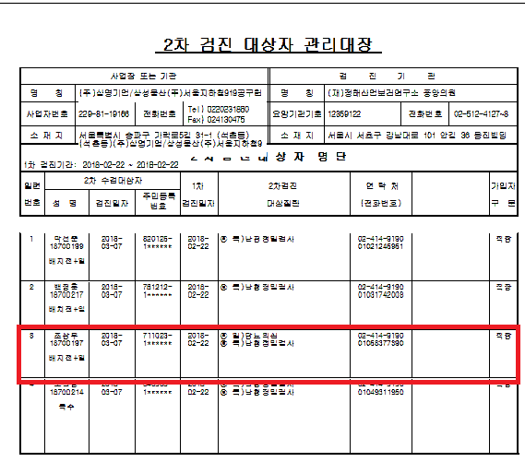
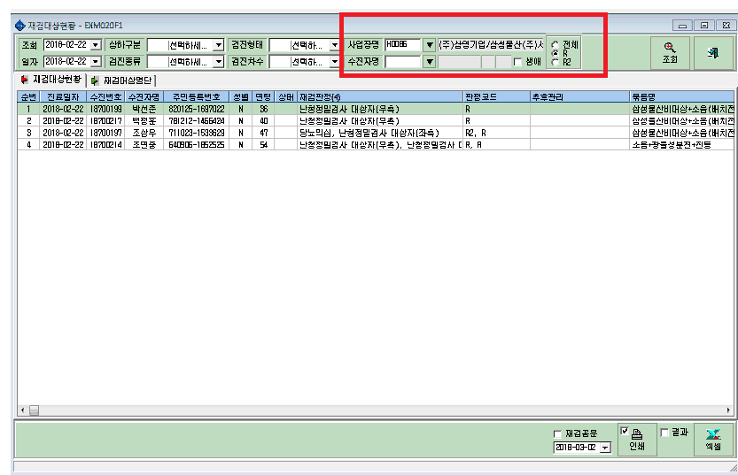

재검대상 조회시에 전체 조회가 아니라 R조회만 누르는데도 R2가 출력지에 찍혀나옵니다.

